Punto I
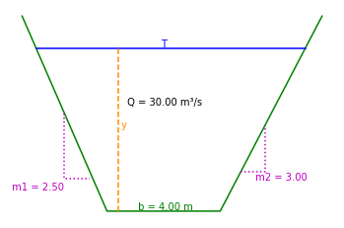
Datos Iniciales | Caudal | Q | 30 | m³/s
 | Ancho base | b | 4 | m
 | Talud lateral 1 | m1 | 2.5 | 2,5H : 1V
 | Talud lateral 2 | m2 | 3.5 | 3,5H : 1V
 | Rugosidad | n | 0.013 | Concreto
 | Gravedad | g | 9.81 | m/s²

 | Profundidad | y | 1.2998 | m | Mediante Solver
 |  |  |  |  | F (E20) = 1
 | Área mojada | A | 10.2678 | m²
 | Ancho superficial | T | 11.7989 | m
 | Perímetro mojado | P | 12.2313 | m

 | Radio hidráulico | Rh | 0.8395 | m
 | Profundidad hidráulica | D | 0.8702 | m

 | Velocidad | V | 2.9217 | m/s

 | Número de Froude | F | 1.0000 | -
 | Tipo de Flujo |  | Crítico

 | Energía específica | E | 1.7349 | m

 | Pendiente | So | 0.001822 | m/m
 |  |  | 0.18 | %

Punto II
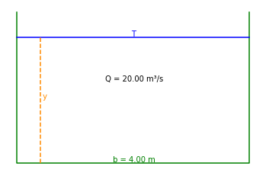
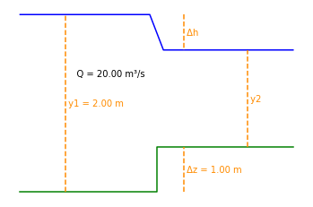
Datos Iniciales | Caudal | Q | 20 | m³/s
 | Ancho base | b | 4 | m
 | Profundidad | y | 2 | m
 | Rugosidad | n | 0.013 | -
 | Gravedad | g | 9.81 | m/s²

 | Energía en 1 | E1 | 2.32 | m
 | Froud en 1 | F1 | 0.5644 | -
 | Pendiente | So | 0.001056 | m/m
 |  |  | 0.1056 | %
 | Energía Mínima | Emín | 2.0489 | m
 | Cambio en el fondo | ΔZ | 0.27 | m
 | Prundidad crítica | yc | 1.366 | m
 | Borde Libre 1 | BL1 | 0.2 | m
 | Borde Libre 2 | BL2 | 0.1366 | m
 | Altura canal punto 1 | h1 | 2 | m
 | Altura canal punto 2 | h2 | 1.7722 | m

Punto III
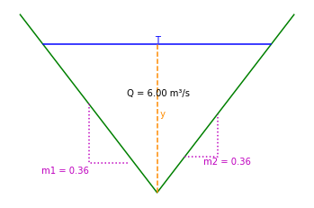
Datos Iniciales | Caudal | Q | 6 | m³/s
 | Talud lateral | θ | 70 | °
 |  | m | 0.36397 | 0,36H : 1V
 | Pendiente | So | 0.300 | cm/m
 |  |  | 0.003 | m/m
 | Rugosidad | n | 0.025
 | Gravedad | g | 9.81 | m/s²

 | Profundidad | y | 3.3145 | m

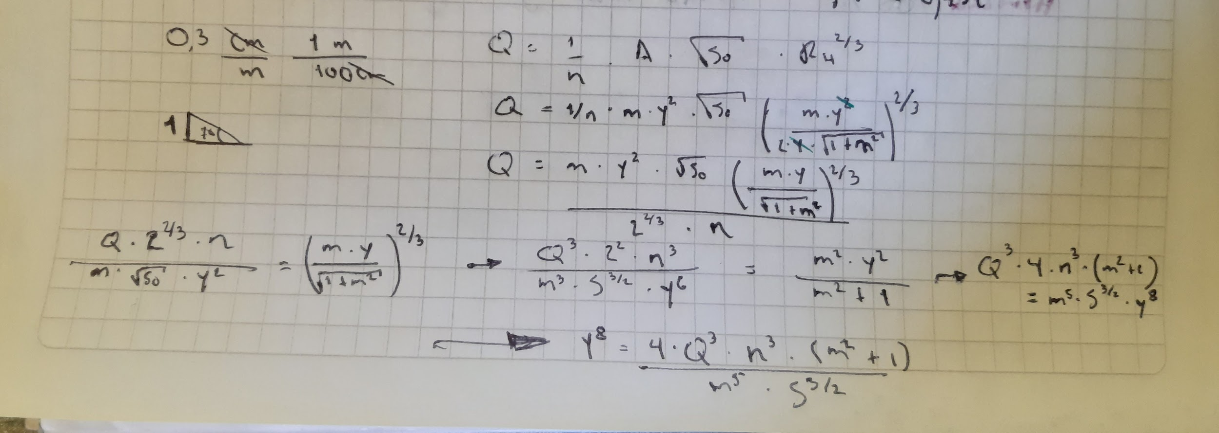
 | Área mojada | A | 3.9986 | m²
 | Ancho superficial | T | 2.4128 | m
 | Perímetro mojado | P | 7.0544 | m

 | Radio hidráulico | Rh | 0.5668 | m
 | Profundidad hidráulica | D | 1.6573 | m

 | Velocidad | V | 1.5005 | m/s

 | Energía específica | E | 3.4293 | m

 | Número de Froude | F | 0.3722 | -
 | Tipo de Flujo |  | Subcrítico

Punto IV
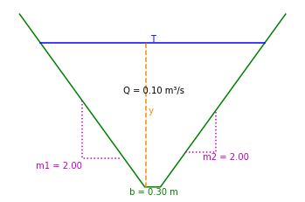
Datos Iniciales | Caudal | Q | 100 | l/s
 |  |  | 0.1 | m³/s
 | Ancho base | b | 30 | cm
 |  |  | 0.3 | m
 | Talud lateral | m | 2 | 2H : 1V
 | Rugosidad | n | 0.013 | Concreto
 | Número de Froude | F | 6.0 | - | Igualar
 | Tipo de Flujo |  | Supercrítico
 | Gravedad | g | 9.81 | m/s²

 | Profundidad | y | 0.0592 | m | Mediante Solver

 | Área mojada | A | 0.0248 | m²
 | Ancho superficial | T | 0.5368 | m
 | Perímetro mojado | P | 0.5648 | m

 | Radio hidráulico | Rh | 0.0439 | m
 | Profundidad hidráulica | D | 0.0461 | m

 | Velocidad | V | 4.0369 | m/s

 | Energía específica | E | 0.8898 | m

 | Número de Froude | F | 6.0000 | - | Igualar
 | Tipo de Flujo |  | Supercrítico

 | Pendiente | So | 0.178050 | m/m
 |  |  | 17.81 | %

Punto V
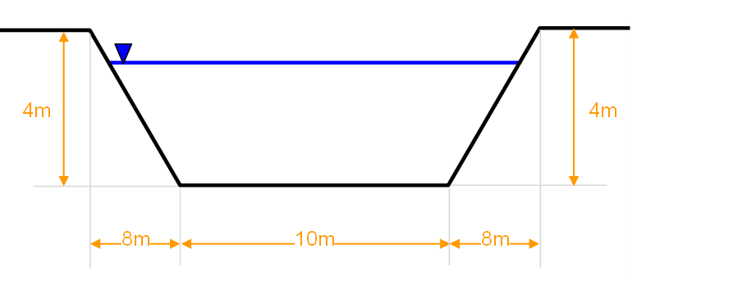
Datos Iniciales | Caudal | Q | 100 | m³/s
 | Ancho base | b | 10 | m
 | Talud lateral | m | 2 | 2H:1V
 | Pendiente | So | 0.002 | m/m
 |  |  | 0.200 | %
 | Rugosidad | n | 0.013 | Concreto
 | Gravedad | g | 9.81 | m/s²

(a) Aguas arriba | Profundidad | yN1 | 1.7691 | m | Mediante Solver | Profundidad | yc1 | 1.8974 | m | Mediante Solver
 |  |  |  |  | E28 = 0 |  |  |  |  | F = 1
 | Área mojada | A | 23.9503 | m² |  | Área mojada | A | 26.1740 | m²
 | Ancho superficial | T | 17.0764 | m |  | Ancho superficial | T | 17.5896 | m
 | Perímetro mojado | P | 17.9116 | m |  | Perímetro mojado | P | 18.4854 | m

 | Radio hidráulico | Rh | 1.3371 | m |  | Radio hidráulico | Rh | 1.4159 | m
 | Profundidad hidráulica | D | 1.4025 | m |  | Profundidad hidráulica | D | 1.4880 | m

 | Velocidad | V | 4.1753 | m/s |  | Velocidad | V | 3.8206 | m/s

 | Energía específica | E1 | 2.6576 | m |  | Energía específica | E1 | 2.6414 | m

 | Número de Froude | F | 1.1256 | - |  | Número de Froude | F | 1.0000 | -
 | Tipo de Flujo |  | Supercrítico |  |  | Tipo de Flujo |  | Crítico

 | Factor de sección |  | 29.0689 | f=(yN)
 | Factor de sección |  | f=(yN) | 29.0689
 | Diferencia |  | 0.0000

(b) Aguas abajo | Profundidad | yc2 | 2.1683 | m |  | Profundidad | y1* | 1.2798 | m | Mediante Solver
 |  |  |  |  |  |  |  |  |  | K43 = 0
 | Área mojada | A | 21.6825 | m² |  | Área mojada | A | 16.0745 | m²
 | Ancho superficial | T | 10 | m |  | Ancho superficial | T | 15.1194 | m
 | Perímetro mojado | P | 14.3365 | m |  | Perímetro mojado | P | 15.7237 | m

 | Radio hidráulico | Rh | 1.5124 | m |  | Radio hidráulico | Rh | 1.0223 | m
 | Profundidad hidráulica | D | 2.1683 | m |  | Profundidad hidráulica | D | 1.0632 | m

 | Velocidad | V | 4.6120 | m/s |  | Velocidad | V | 6.2210 | m/s

 | Energía específica min | E2 | 3.2524 | m |  | Energía específica | E1* | 3.2524 | m
 | Energía específica | E2 | 3.2524 | m |  | Diferencia |  | 0.0000

 |  |  |  |  |  | Número de Froude | F | 1.9263 | -
 |  |  |  |  |  | Tipo de Flujo |  | Supercrítico

(c) Ancho máximo estribos | Energía específica min | E2 | 2.6576 | m
 | Energía específica min | E2 |  | 2.6576
 | Diferencia |  | 0.0000

 | Ancho estribo | x | 4.9750 | m | Mediante Solver
 | Prof a quitar |  | 0.3543 | m | Maximizando el valor (E53), cambiando (E53 y E56), con restricción de (E51 = 0)

 | Profundidad | y2 | 1.8668 | m

 | Área mojada | A2 | 25.3873 | m²
 | Ancho superficial | T | 16.0500 | m
 | Perímetro mojado | P | 17.4728 | m

 | Radio hidráulico | Rh | 1.4530 | m
 | Profundidad hidráulica | D | 1.5818 | m

 | Velocidad | V | 3.9390 | m/s

 | Energía específica | E2 | 2.6576 | m

 | Número de Froude | F | 1.000 | -
 | Tipo de Flujo |  | Crítico

(d) | Borde libre | BL1 | 2.1332 | m

Punto VI
Datos Iniciales | Caudal | Q | 0.5 | m³/s |  | 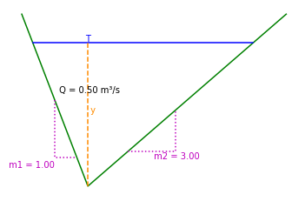
 | Talud lateral 1 | m1 | 1 | 1H : 1V
 | Talud lateral 2 | m2 | 3 | 3H : 1V
 | Gravedad | g | 9.81 | m/s²

 | Profundidad | y | 0.4179 | m | Mediante Solver
 |  |  |  |  | F = 1
 | Área mojada | A | 0.3492 | m²
 | Ancho superficial | T | 1.6715 | m
 | Perímetro mojado | P | 1.9124 | m

 | Radio hidráulico | Rh | 0.1826 | m
 | Profundidad hidráulica | D | 0.2089 | m

 | Velocidad | V | 1.4317 | m/s

 | Número de Froude | F | 1.0000 | -
 | Tipo de Flujo |  | Crítico

 | Energía específica | E | 0.5223 | m

Punto VIII

Datos Iniciales | Caudal | Q | 24 | m³/s
 | Ancho base | b | 6.5 | m
 | Talud lateral | m | 1 | 1H:1V
 | Pendiente | So | 0.0015 | m/m
 |  |  | 0.150 | %
 | Rugosidad | n | 0.013 | Concreto
 | Cambio en el fondo | ΔZ | 10.000 | cm
 |  |  | 0.100 | m
 | Ancho base | b2 | 6 | m
 | Gravedad | g | 9.81 | m/s²

(a) Aguas arriba | Profundidad | yN1 | 1.1369 | m | Mediante Solver | Profundidad | yc1 | 1.0545 | m | Mediante Solver
 |  |  |  |  | E28 = 0 |  |  |  |  | F = 1
 | Área mojada | A | 8.6827 | m² |  | Área mojada | A | 7.9659 | m²
 | Ancho superficial | T | 8.7739 | m |  | Ancho superficial | T | 8.6089 | m
 | Perímetro mojado | P | 9.7157 | m |  | Perímetro mojado | P | 9.4825 | m

 | Radio hidráulico | Rh | 0.8937 | m |  | Radio hidráulico | Rh | 0.8401 | m
 | Profundidad hidráulica | D | 0.9896 | m |  | Profundidad hidráulica | D | 0.9253 | m

 | Velocidad | V | 2.7641 | m/s |  | Velocidad | V | 3.0128 | m/s

 | Energía específica | E1 | 1.5264 | m |  | Energía específica | E1 | 1.5171 | m

 | Número de Froude | F | 0.8871 | - |  | Número de Froude | F | 1.0000 | -
 | Tipo de Flujo |  | Subcrítico |  |  | Tipo de Flujo |  | Crítico

 | Factor de sección |  | 8.0558 | f=(yN)
 | Factor de sección |  | f=(yN) | 8.0558
 | Diferencia |  | 0.0000

(b) Aguas abajo | Energía específica min | E2 | 1.4264 | m
 | Energía específica min | E2 |  | 1.7657
 | Diferencia |  | -0.3393

 | Profundidad | yc2 | 1.1771 | m |  | Profundidad | y1* | 1.5876 | m | Mediante Solver
 |  |  |  |  |  |  |  |  |  | K50 = 0
 | Área mojada | A2 | 7.0627 | m² |  | Área mojada | A | 12.8403 | m²
 | Ancho superficial | T | 6.0000 | m |  | Ancho superficial | T | 9.6753 | m
 | Perímetro mojado | P | 8.3542 | m |  | Perímetro mojado | P | 10.9905 | m

 | Radio hidráulico | Rh | 0.8454 | m |  | Radio hidráulico | Rh | 1.1683 | m
 | Profundidad hidráulica | D | 1.1771 | m |  | Profundidad hidráulica | D | 1.3271 | m

 | Velocidad | V | 3.3982 | m/s |  | Velocidad | V | 1.8691 | m/s

 | Energía específica | E2 | 1.7657 | m |  | Energía específica | E1* | 1.7657 | m
 |  |  |  |  |  | Diferencia |  | 0.0000
 | Número de Froude | F | 1.0000 | -
 | Tipo de Flujo |  | Crítico |  |  | Número de Froude | F | 0.5180 | -
 |  |  |  |  |  | Tipo de Flujo |  | Subcrítico

(c) | Gálibo |  | 2.8229 | m

